Hoja1
2023-06-02 16:10:52

LA PAZ 28 - HAEDO 4460-2005
BUENOS AIRES luquearti@gmail.com
____________________________________________________________________________________
"FRATACHO de MADERA”
“de PINO ”
FRATACHO DE PINO

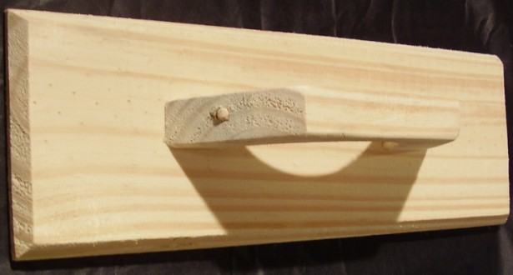

COD. | DESCRIPCION | PRECIO
FRA-051 | FRATACHO de Pino Nº25 | $ 215.30
FRA-052 | FRATACHO de Pino Nº30 | $ 243.82
FRA-053 | FRATACHO de Pino Nº35 | $ 264.64
FRA-054 | FRATACHO de Pino Nº40 | $ 288.68
FRA-040 | FRATACHO c/FIELTRO de Pino Nº20 | -
FRA-041 | FRATACHO c/FIELTRO de Pino Nº25 | -
FRA-042 | FRATACHO c/FIELTRO de Pino Nº30 | -
FRA-043 | FRATACHO c/FIELTRO de Pino Nº35 | -

M

